Пожарно-техническое оборудовани
Пожарно-техническое оборудование
Код | Номенклатура | Фото | Ед. измерения | Розничная цена Армада 51 | Остаток |  | Средняя рыночная цена
 |  |  |  |  | Кол-во | Сумма
670330 | Гайка Ротта ГР-80 | 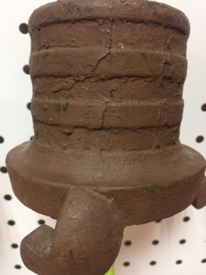 | шт | 1,000.00 р. | 2.000 | 2,000.00 р. | 4,950.00 ₽
201525 | Гайка Ротта ГС-70 сталь с нар.резьбой | 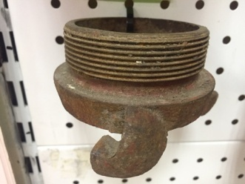 | шт | 900.00 р. | 3.000 | 2,700.00 р. | 3,500.00 ₽
201501 | Гайка Шторца ГМ-70 бронза вн.резьба | 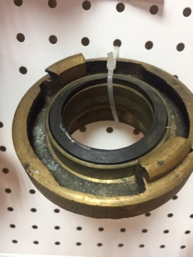 | шт | 1,850.00 р. | 25.000 | 46,250.00 р. | 2,830.00 ₽
201498 | Гайка Шторца ГР-70 Бронза | 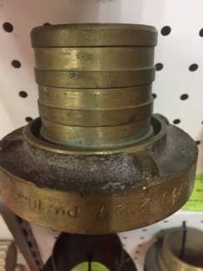 | шт | 900.00 р. | 14.000 | 12,600.00 р. | 2,650.00 ₽
201512 | Головка заглушка ГЗ 70 Бр (некомплект) | 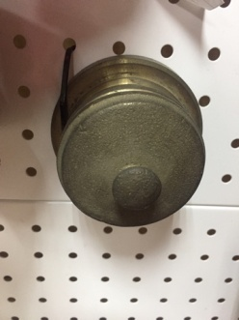 | шт | 350.00 р. | 2.000 | 700.00 р. | 4850 (комплект)
671263 | Головка раструб к ОВПМ-8 |  | шт | 200.00 р. | 202.000 | 40,400.00 р.
700229 | Огнетушитель ОСП-1 | 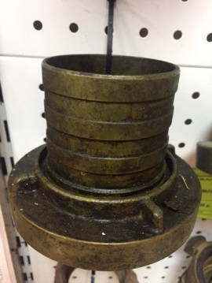 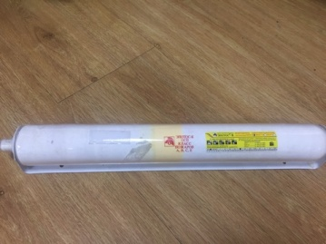 | шт | 921.00 р. | 3.000 | 2,763.00 р.
003348 | Огнетушитель ОХП 10Ф | 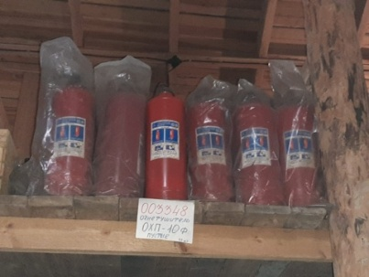 | шт | 840.00 р. | 32.000 | 26,880.00 р.
681786 | Пеногенератор/Пеноранец ГВПП-200 | 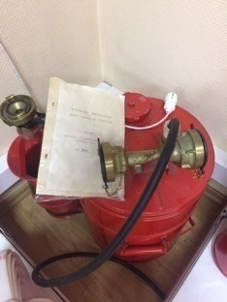 | шт | 20,000.00 р. | 1.000 | 20,000.00 р. | 22,000.00 ₽
205472 | Пенообразователь "Морской" н/к |  | шт | 36.00 р. | 286.000 | 10,296.00 р.
204777 | Переходник 3-х рожк. 50х50х70 | 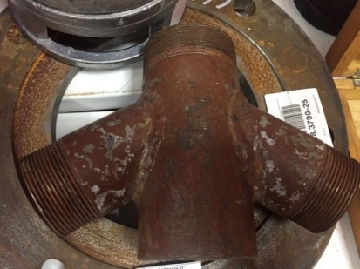 | шт | 950.00 р. | 3.000 | 2,850.00 р.
670581 | Пояс пожарного с хранения | 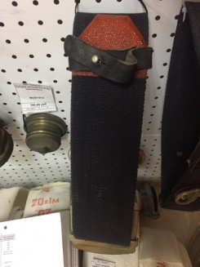 | шт | 1,000.00 р. | 20.000 | 20,000.00 р. | 1,958.00 ₽
670580 | Пояс пожарного УП001 тип А с хранения | 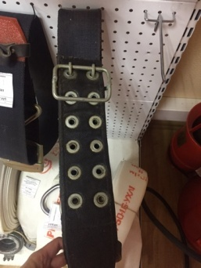 | шт | 1,200.00 р. | 13.000 | 15,600.00 р. | 1,958.00 ₽
712285 | Сапоги пожарного с РМРС |  | шт | 1,716.00 р. | 2.000 | 3,432.00 р. | 3,117.00 ₽
694107 | Сетка всасывающая СВ-80 | 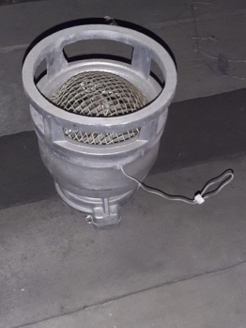 | шт | 2,000.00 р. | 3.000 | 6,000.00 р. | 2,000.00 ₽
001666 | Устройство распыления сорбента "Виван" ОП-8 (3кг) | 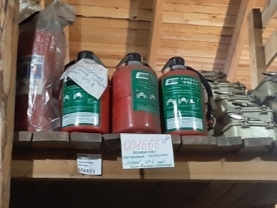 | шт | 3,080.00 р. | 5.000 | 15,400.00 р.
Итого |  |  |  |  |  | 227,871.00 р.

